Diagrammes
 | Lecture de diagrammes

Exercice 5
On a interrogé des élèves de sixième pour savoir quelles étaient leurs fleurs préférées.
Retrouve les résultats et remplis le tableau grâce au graphique suivant :

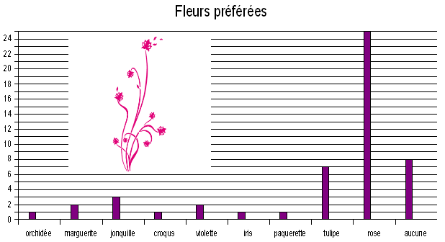
 |  |  |  |  | Fleur | Effectif
 |  |  |  |  | ochidée
 |  |  |  |  | marguerite
 |  |  |  |  | jonquille
 |  |  |  |  | croqus
 |  |  |  |  | violette
 |  |  |  |  | iris
 |  |  |  |  | paquerette
 |  |  |  |  | tulipe
 |  |  |  |  | rose
 |  |  |  |  | aucune
 |  |  |  |  | effectif total

1. Quelle est la fleur préférée des élèves ?

2. Quel est le caractère étudié ?

4. Quel est l'effectif total ?

5. La tulipe est-elle préférée par plus ou moins d'un
quart des élèves interrogés ?

Exercice 6

Le diagramme ci-contre est un diagramme en barres.

en Forêt
La population de l'enquête est les arbres de la forêt magique et le caractère étudié est le type d'arbres.
Réponds aux questions grâce au diagramme.
 |  | châtaigniers | hêtres | sapins | frênes | chênes
 |  | 50 | 150 | 450 | 100 | 350

1. Quel est l'effectif du caractère châtaignier ?

2. Quel est l'effectif du caractère chênes ?

3. Quel est le type d'arbres le plus présent dans cette forêt ?

4. Complète le tableau suivant :

 | type d'arbres
 | effectif
 |  |  |  |  |  |  | effectif total
5. Calcule l'effectif total.

Exercice 7

On fait une enquête dans un collège pour savoir ce que les élèves souhaiteraient avoir au repas de Noël.
On a représenté les résultats sous la forme d'un diagramme circulaire.
Sachant que dans ce collège il y a 500 élèves qui ont été interrogés, retrouve le tableau des effectifs :

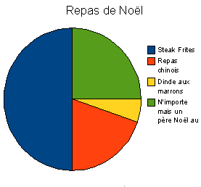

 |  |  | Repas | Steak/Frites | Repas chinois | Dinde... | N'importe...
 |  |  | Effectifs |  |  | 25

